Dij-1-HD
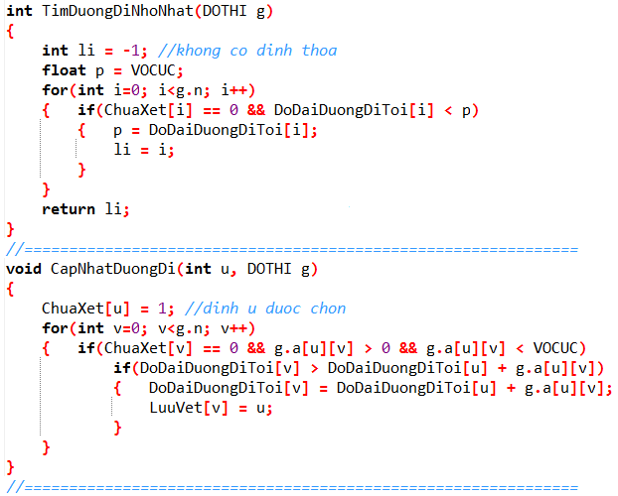
Số đỉnh |  |  | 4 |  |  |  |  |  |  |  |  | ? | ?
2
1
0
3
2
6
3
2
 | i | j | 0 | 1 | 2 | 3
 |  | 0 | 0 | 2 | 0 | 3
 |  | 1 | 2 | 0 | 0 | 6 |  |  | ? | ? |  |  |  |  |  | ? | ?
 |  | 2 | 0 | 0 | 0 | 2
 |  | 3 | 3 | 6 | 2 | 0

 |  | li=
 |  | u= |  |  |  | =v
 |  | p=
 |  |  |  |  |  |  |  |  |  |  |  |  | ? | ?
 |  |  |  |  |  | 0 | 1 | 2 | 3
ChuaXet [ ]
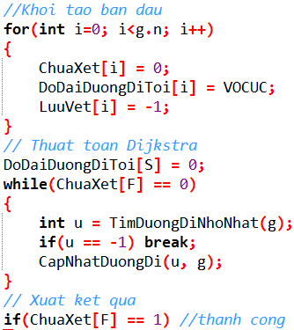
DoDaiDuongDiToi[ ] |  |  |  |  |  |  |  |  |  |  | DoDaiDuongDiToi[ ] |  |  |  | LuuVet [ ]
LuuVet [ ]

 |  |  |  |  | S | F |  |  |  |  |  |  | Độ dài :
 |  | Dijkstra( |  |  |  |  | ) :

Dij-2
Số đỉnh |  | 4
1
0
50
30
15
5
15
3
15
5
5
2
 |  | 0 | 1 | 2 | 3 |  | VC | -1 |  | VC | -1
 | 0 | 0 | 5 | 0 | 0
 | 1 | 50 | 0 | 15 | 5
 | 2 | 30 | 0 | 0 | 15
 | 3 | 15 | 0 | 5 | 0

 |  | 1 |  | 1 | 0
 |  | 2 |  | 0 | 2
 |  | 3 |  | 2 | 1 |  | VC | -1 |  | VC | -1
 |  | 4 |  | 3 | 1

 |  |  |  | S | F |  |  |  | Độ dài :
 | Dijkstra( |  |  |  |  | ) :

Dij-3-HD
3
1
0
2
2
15
1
9
14
6
13
1
5
1
2
2
4
7
9
4
 |  |  |  |  |  |  |  |  |  |  |  |  |  | VC | -1 |  |  |  |  |  | VC | -1
Số đỉnh |  | 8

 | i | j | 0 | 1 | 2 | 3 | 4 | 5 | 6 | 7 | VC | -1 |  |  |  |  |  |  |  |  |  |  | VC | -1
 |  | 0 | 0 | 2 | 0 | 0 | 15 | 1 | 0 | 0
 |  | 1 | 2 | 0 | 0 | 2 | 13 | 0 | 1 | 0
 |  | 2 | 0 | 0 | 0 | 9 | 1 | 0 | 0 | 0
 |  | 3 | 0 | 2 | 9 | 0 | 0 | 0 | 0 | 0
 |  | 4 | 15 | 13 | 1 | 0 | 0 | 0 | 14 | 2
 |  | 5 | 1 | 0 | 0 | 0 | 0 | 0 | 0 | 9
 |  | 6 | 0 | 1 | 0 | 0 | 14 | 0 | 0 | 4
 |  | 7 | 0 | 0 | 0 | 0 | 2 | 9 | 4 | 0 |  | VC | -1
 |  |  |  |  |  |  |  |  |  |  |  |  |  |  |  |  |  |  |  |  |  |  | VC | -1

 |  |  |  |  |  |  |  |  |  |  |  |  |  |  |  | VC | -1 |  | VC | -1

 |  |  |  |  |  |  |  |  |  |  |  | DoDaiDuongDiToi[ ] |  |  |  |  |  | LuuVet [ ]

 |  |  |  | S | F |  |  |  |  |  |  |  |  |  |  |  |  | Độ dài :
 | Dijkstra( |  |  |  |  | ) :

Dij-4
2
6
1
8
4
7
5
3
0
3
13
5
6
23
3
8
3
2
4
3
7
1
1
1
Số đỉnh |  | 9 |  |  |  |  |  |  |  |  |  |  |  |  |  |  |  |  |  |  |  |  |  | VC | -1 |  |  |  |  |  |  |  |  |  |  |  |  | VC | -1
 |  |  | 0 | 1 | 2 | 3 | 4 | 5 | 6 | 7 | 8
 |  | 0 | 0 | 0 | 4 | 3 | 0 | 0 | 0 | 0 | 0
 |  | 1 | 0 | 0 | 1 | 0 | 0 | 0 | 2 | 0 | 0
 |  | 2 | 4 | 1 | 0 | 0 | 13 | 0 | 3 | 0 | 0 |  |  |  |  |  |  |  |  |  |  |  |  |  |  |  |  |  |  |  |  | VC | -1
 |  | 3 | 3 | 0 | 0 | 0 | 3 | 5 | 0 | 7 | 0
 |  | 4 | 0 | 0 | 13 | 3 | 0 | 1 | 0 | 0 | 6
 |  | 5 | 0 | 0 | 0 | 5 | 1 | 0 | 23 | 3 | 0 |  |  |  |  |  |  |  |  |  |  |  |  |  |  |  |  |  |  | VC | -1
 |  | 6 | 0 | 2 | 3 | 0 | 0 | 23 | 0 | 1 | 0 |  |  |  |  |  |  |  |  |  |  | VC | -1
 |  | 7 | 0 | 0 | 0 | 7 | 0 | 3 | 1 | 0 | 8 |  |  |  |  |  |  |  |  |  |  |  |  |  |  |  |  |  |  |  |  |  |  |  |  |  |  |  |  | VC | -1
 |  | 8 | 0 | 0 | 0 | 0 | 6 | 0 | 0 | 8 | 0

 |  | S | F |  |  |  |  |  |  |  |  |  |  |  |  |  |  |  | Độ dài : |  |  |  |  |  |  |  |  |  |  |  |  |  | VC | -1
Dijkstra( |  |  |  | ) :

 | 1 | 4 | 2 |  |  |  |  |  |  |  |  |  |  |  |  | 8
 | 2 | 7 | 0
 | 3 | 1 | 4 |  |  |  |  |  |  |  |  |  |  |  |  |  |  |  |  |  |  |  |  |  |  | VC | -1 |  |  |  |  |  |  |  |  | VC | -1
 | 4 | 8 | 2
 |  |  |  |  |  |  |  |  |  |  |  | T |  |  |  |  |  |  |  |  | Đỉnh min | LuuVet (Prev) / DoDaiDuongDiToi (Dist)
 |  |  |  |  |  |  |  |  |  |  |  |  |  |  |  |  |  |  |  |  |  | 0 |  | 1 |  | 2 |  | 3 |  | 4 |  | 5 |  | 6 |  | 7 |  | 8
 |  |  |  |  |  |  |  |  |  |  |  | 0 | 1 | 2 | 3 | 4 | 5 | 6 | 7 | 8 |  | VC | -1 | VC | -1 | VC | -1 | VC | -1 | VC | -1 | VC | -1 | VC | -1 | VC | -1 | VC | -1

Dij-5
2
11
1
3
5
8
6
7
4
9
10
0
1
44
4
2
3
1
3
2
3
4
6
1
82
36
35
29
18
42
26
34
43
37
38
92
54
71
75
41
 |  |  |  |  |  |  |  |  |  |  |  |  |  |  |  |  |  |  |  |  |  | VC | -1
Số đỉnh |  | 12
 |  |  |  |  |  |  |  |  |  |  |  |  |  |  | VC | -1 |  |  |  |  |  |  |  |  |  |  | VC | -1
 |  | 0 | 1 | 2 | 3 | 4 | 5 | 6 | 7 | 8 | 9 | 10 | 11
 | 0 | 0 | 0 | 0 | 0 | 0 | 0 | 0 | 0 | 0 | 0 | 1 | 0
 | 1 | 0 | 0 | 75 | 92 | 0 | 0 | 0 | 0 | 0 | 0 | 44 | 82
 | 2 | 0 | 75 | 0 | 4 | 41 | 0 | 0 | 0 | 6 | 0 | 2 | 38 |  |  |  |  | VC | -1
 | 3 | 0 | 92 | 4 | 0 | 37 | 3 | 0 | 0 | 0 | 1 | 0 | 0
 | 4 | 0 | 0 | 41 | 37 | 0 | 2 | 18 | 0 | 42 | 0 | 0 | 0
 | 5 | 0 | 0 | 0 | 3 | 2 | 0 | 35 | 4 | 29 | 0 | 43 | 0 |  |  |  |  |  |  |  |  |  |  |  | VC | -1
 | 6 | 0 | 0 | 0 | 0 | 18 | 35 | 0 | 0 | 3 | 0 | 0 | 0 | VC | -1
 | 7 | 0 | 0 | 0 | 0 | 0 | 4 | 0 | 0 | 26 | 36 | 0 | 1
 | 8 | 0 | 0 | 6 | 0 | 42 | 29 | 3 | 26 | 0 | 34 | 54 | 0 |  |  |  |  |  |  |  |  |  |  |  |  |  |  |  | VC | -1
 | 9 | 0 | 0 | 0 | 1 | 0 | 0 | 0 | 36 | 34 | 0 | 0 | 3
 | 10 | 1 | 44 | 2 | 0 | 0 | 43 | 0 | 0 | 54 | 0 | 0 | 71 |  |  |  |  |  | VC | -1
 | 11 | 0 | 82 | 38 | 0 | 0 | 0 | 0 | 1 | 0 | 3 | 71 | 0
 |  |  |  |  |  |  |  |  |  |  |  |  |  |  |  |  |  |  |  |  |  |  |  |  | VC | -1

 |  |  | 1 |  | 4 | 1
 |  |  | 2 |  | 6 | 7 |  |  |  |  |  |  |  |  |  | VC | -1 |  |  |  |  |  |  |  |  |  |  |  | VC | -1
 |  |  | 3 |  | 7 | 0 |  |  |  |  |  |  |  |  |  |  |  |  |  |  |  |  |  | VC | -1
 |  |  | 4 |  | 8 | 7

 |  |  |  |  | S | F |  |  |  |  |  |  |  |  |  |  |  |  |  |  | Độ dài :
 |  | Dijkstra( |  |  |  |  | ) :

Flo-1-HD
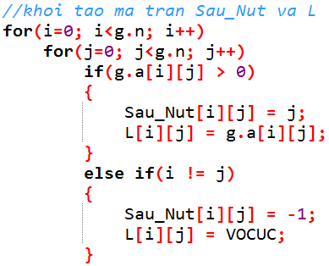
Số đỉnh |  |  | 4
 |  |  |  |  |  |  | Khởi tạo |  |  | L |  |  |  | Sau_Nut
 | i | j | 0 | 1 | 2 | 3 |  |  | 0 | 1 | 2 | 3 |  | 0 | 1 | 2 | 3
 |  | 0 | 0 | 2 | 0 | 3 |  | 0 |  |  |  |  | 0
 |  | 1 | 2 | 0 | 0 | 6 |  | 1 |  |  |  |  | 1
 |  | 2 | 0 | 0 | 0 | 2 |  | 2 |  |  |  |  | 2
 |  | 3 | 3 | 6 | 2 | 0 |  | 3 |  |  |  |  | 3
2
1
0
3
2
6
3
2
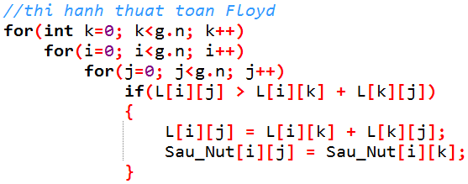
 |  |  |  |  |  |  | K = 0 |  | 0 | 1 | 2 | 3 |  | 0 | 1 | 2 | 3
 |  |  |  |  |  |  |  | 0 |  |  |  |  | 0
 |  |  |  |  |  |  |  | 1 |  |  |  |  | 1
 |  |  |  |  |  |  |  | 2 |  |  |  |  | 2
 |  |  |  |  |  |  |  | 3 |  |  |  |  | 3

 |  |  |  |  |  |  | K = 1 |  | 0 | 1 | 2 | 3 |  | 0 | 1 | 2 | 3
 |  |  |  |  |  |  |  | 0 |  |  |  |  | 0
 |  |  |  |  |  |  |  | 1 |  |  |  |  | 1
 |  |  |  |  |  |  |  | 2 |  |  |  |  | 2
 |  |  |  |  |  |  |  | 3 |  |  |  |  | 3

 |  |  |  |  |  |  | K = 2 |  | 0 | 1 | 2 | 3 |  | 0 | 1 | 2 | 3 |  | S | F |  | Độ dài :
 |  |  |  |  |  |  |  | 0 |  |  |  |  | 0 |  |  |  |  | Floyd( |  |  | ) :
 |  |  |  |  |  |  |  | 1 |  |  |  |  | 1
 |  |  |  |  |  |  |  | 2 |  |  |  |  | 2 |  |  |  |  | Floyd( |  |  | ) :
 |  |  |  |  |  |  |  | 3 |  |  |  |  | 3
 |  |  |  |  |  |  |  |  |  |  |  |  |  |  |  |  |  | Floyd( |  |  | ) :
 |  |  |  |  |  |  | K = 3 |  | 0 | 1 | 2 | 3 |  | 0 | 1 | 2 | 3
 |  |  |  |  |  |  |  | 0 |  |  |  |  | 0 |  |  |  |  | Floyd( |  |  | ) :
 |  |  |  |  |  |  |  | 1 |  |  |  |  | 1
 |  |  |  |  |  |  |  | 2 |  |  |  |  | 2 |  |  |  |  | Floyd( |  |  | ) :
 |  |  |  |  |  |  |  | 3 |  |  |  |  | 3
 |  |  |  |  |  |  |  |  |  |  |  |  |  |  |  |  |  | Floyd( |  |  | ) :

Flo-2
Số đỉnh |  | 4
 |  |  |  |  |  | Khởi tạo |  |  | L |  |  |  | Sau_Nut
 |  | 0 | 1 | 2 | 3 |  |  | 0 | 1 | 2 | 3 |  | 0 | 1 | 2 | 3
 | 0 | 0 | 5 | 0 | 0 |  | 0 |  |  |  |  | 0
 | 1 | 50 | 0 | 15 | 5 |  | 1 |  |  |  |  | 1
 | 2 | 30 | 0 | 0 | 15 |  | 2 |  |  |  |  | 2
 | 3 | 15 | 0 | 5 | 0 |  | 3 |  |  |  |  | 3
1
0
50
30
15
5
15
3
15
5
5
2
 |  |  |  |  |  | K = 0 |  | 0 | 1 | 2 | 3 |  | 0 | 1 | 2 | 3
 |  |  |  |  |  |  | 0 |  |  |  |  | 0
 |  |  |  |  |  |  | 1 |  |  |  |  | 1
 |  |  |  |  |  |  | 2 |  |  |  |  | 2
 |  |  |  |  |  |  | 3 |  |  |  |  | 3

 |  |  |  |  |  | K = 1 |  | 0 | 1 | 2 | 3 |  | 0 | 1 | 2 | 3
 |  |  |  |  |  |  | 0 |  |  |  |  | 0
 |  |  |  |  |  |  | 1 |  |  |  |  | 1
 |  |  |  |  |  |  | 2 |  |  |  |  | 2
 |  |  |  |  |  |  | 3 |  |  |  |  | 3

 |  |  |  |  |  | K = 2 |  | 0 | 1 | 2 | 3 |  | 0 | 1 | 2 | 3
 |  |  |  |  |  |  | 0 |  |  |  |  | 0 |  |  |  |  |  |  | S | F |  | Độ dài :
 |  |  |  |  |  |  | 1 |  |  |  |  | 1 |  |  |  |  | Floyd( |  |  |  | ) :
 |  |  |  |  |  |  | 2 |  |  |  |  | 2
 |  |  |  |  |  |  | 3 |  |  |  |  | 3 |  |  |  |  |  | 1 | 1 | 0
 |  |  |  |  |  |  |  |  |  |  |  |  |  |  |  |  |  | 2 | 0 | 2
 |  |  |  |  |  | K = 3 |  | 0 | 1 | 2 | 3 |  | 0 | 1 | 2 | 3 |  | 3 | 2 | 1
 |  |  |  |  |  |  | 0 |  |  |  |  | 0 |  |  |  |  |  | 4 | 3 | 1
 |  |  |  |  |  |  | 1 |  |  |  |  | 1
 |  |  |  |  |  |  | 2 |  |  |  |  | 2
 |  |  |  |  |  |  | 3 |  |  |  |  | 3

Flo-3
2
1
0
3
10
60
30
20
25
4
15
40
5
80
30
5
5
Số đỉnh |  |  | 6
 | i | j | 0 | 1 | 2 | 3 | 4 | 5 |  | Khởi tạo |  |  |  | L |  |  |  |  |  |  | Sau_Nut
 |  | 0 | 0 | 10 | 30 | 60 | 0 | 0 |  |  |  |  | 0 | 1 | 2 | 3 | 4 | 5 |  |  | 0 | 1 | 2 | 3 | 4 | 5
 |  | 1 | 0 | 0 | 15 | 30 | 0 | 80 |  |  |  | 0 |  |  |  |  |  |  |  | 0
 |  | 2 | 0 | 0 | 0 | 20 | 40 | 0 |  |  |  | 1 |  |  |  |  |  |  |  | 1
 |  | 3 | 0 | 0 | 0 | 0 | 25 | 0 |  |  |  | 2 |  |  |  |  |  |  |  | 2
 |  | 4 | 0 | 0 | 0 | 0 | 0 | 5 |  |  |  | 3 |  |  |  |  |  |  |  | 3
 |  | 5 | 5 | 0 | 0 | 0 | 0 | 0 |  |  |  | 4 |  |  |  |  |  |  |  | 4
 |  |  |  |  |  |  |  |  |  |  |  | 5 |  |  |  |  |  |  |  | 5

 |  |  |  |  |  |  |  |  |  | K = 0 |  |  | 0 | 1 | 2 | 3 | 4 | 5 |  |  | 0 | 1 | 2 | 3 | 4 | 5
 |  |  |  |  |  |  |  |  |  |  |  | 0 |  |  |  |  |  |  |  | 0
 |  |  |  |  |  |  |  |  |  |  |  | 1 |  |  |  |  |  |  |  | 1
 |  |  |  |  |  |  |  |  |  |  |  | 2 |  |  |  |  |  |  |  | 2
 |  |  |  |  |  |  |  |  |  |  |  | 3 |  |  |  |  |  |  |  | 3
 |  |  |  |  |  |  |  |  |  |  |  | 4 |  |  |  |  |  |  |  | 4
 |  |  |  |  |  |  |  |  |  |  |  | 5 |  |  |  |  |  |  |  | 5
 |  |  |  | L |  |  |  |  |  | Sau_Nut |  |  |  |  |  |  |  |  |  |  | L |  |  |  |  |  |  | Sau_Nut
K = 1 |  |  | 0 | 1 | 2 | 3 | 4 | 5 |  | 0 | 1 | 2 | 3 | 4 | 5 |  | K = 2 |  |  | 0 | 1 | 2 | 3 | 4 | 5 |  |  | 0 | 1 | 2 | 3 | 4 | 5
 |  | 0 |  |  |  |  |  |  | 0 |  |  |  |  |  |  |  |  |  | 0 |  |  |  |  |  |  |  | 0
 |  | 1 |  |  |  |  |  |  | 1 |  |  |  |  |  |  |  |  |  | 1 |  |  |  |  |  |  |  | 1
 |  | 2 |  |  |  |  |  |  | 2 |  |  |  |  |  |  |  |  |  | 2 |  |  |  |  |  |  |  | 2
 |  | 3 |  |  |  |  |  |  | 3 |  |  |  |  |  |  |  |  |  | 3 |  |  |  |  |  |  |  | 3
 |  | 4 |  |  |  |  |  |  | 4 |  |  |  |  |  |  |  |  |  | 4 |  |  |  |  |  |  |  | 4
 |  | 5 |  |  |  |  |  |  | 5 |  |  |  |  |  |  |  |  |  | 5 |  |  |  |  |  |  |  | 5

K = 3 |  |  | 0 | 1 | 2 | 3 | 4 | 5 |  | 0 | 1 | 2 | 3 | 4 | 5 |  | K = 4 |  |  | 0 | 1 | 2 | 3 | 4 | 5 |  |  | 0 | 1 | 2 | 3 | 4 | 5
 |  | 0 |  |  |  |  |  |  | 0 |  |  |  |  |  |  |  |  |  | 0 |  |  |  |  |  |  |  | 0
 |  | 1 |  |  |  |  |  |  | 1 |  |  |  |  |  |  |  |  |  | 1 |  |  |  |  |  |  |  | 1
 |  | 2 |  |  |  |  |  |  | 2 |  |  |  |  |  |  |  |  |  | 2 |  |  |  |  |  |  |  | 2
 |  | 3 |  |  |  |  |  |  | 3 |  |  |  |  |  |  |  |  |  | 3 |  |  |  |  |  |  |  | 3
 |  | 4 |  |  |  |  |  |  | 4 |  |  |  |  |  |  |  |  |  | 4 |  |  |  |  |  |  |  | 4
 |  | 5 |  |  |  |  |  |  | 5 |  |  |  |  |  |  |  |  |  | 5 |  |  |  |  |  |  |  | 5

K = 5 |  |  | 0 | 1 | 2 | 3 | 4 | 5 |  | 0 | 1 | 2 | 3 | 4 | 5 |  |  |  |  |  | S | F |  |  |  |  |  |  |  |  |  |  |  | Độ dài :
 |  | 0 |  |  |  |  |  |  | 0 |  |  |  |  |  |  |  |  | Floyd( |  |  |  |  | ) :
 |  | 1 |  |  |  |  |  |  | 1
 |  | 2 |  |  |  |  |  |  | 2 |  |  |  |  |  |  |  |  |  | 1 |  | 0 | 5
 |  | 3 |  |  |  |  |  |  | 3 |  |  |  |  |  |  |  |  |  | 2 |  | 5 | 4
 |  | 4 |  |  |  |  |  |  | 4 |  |  |  |  |  |  |  |  |  | 3 |  | 1 | 5
 |  | 5 |  |  |  |  |  |  | 5 |  |  |  |  |  |  |  |  |  | 4 |  | 4 | 3

A
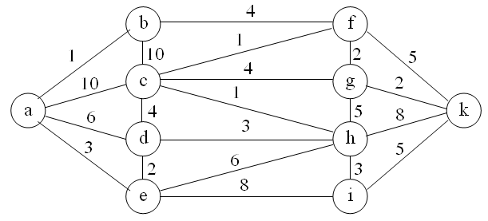
Số đỉnh
 |  |  | a | b | c | d | e | f | g | h | i | k
 |  |  | 0 | 1 | 2 | 3 | 4 | 5 | 6 | 7 | 8 | 9
 | a | 0
 | b | 1
 | c | 2
 | d | 3
 | e | 4
 | f | 5
 | g | 6
 | h | 7
 | i | 8
 | k | 9

